メモリー下敷き専用注文用紙
●10個からお申込み可能
●写真印刷サイズ：柄あり145ｘ195ｍｍ 柄なし300x210mm （こちらのサイズに合わせて入稿願います）
●原稿は、こちらの専用注文用紙と一緒にメールに添付し送信いただくか、現物を郵送してください。
●上下の向きがわかりにくい写真の場合はご指示ください。
《メモリー下敷き専用注文用紙》 |  |  |  | 株式会社アーテック
※《販売店様ご記入欄》は販売店様がご記入ください。 |  | ご注文日
 |  | ご使用日

★ご入力後の流れ
ファイルを保存し、Excel形式のままメールに添付して原稿データと一緒に販売店へ送付願います。
詳しい送付方法は上記リンクページをご参照ください。
ユーザー名 (学校名等)
①数量記入【必須】 |  |  |  |  | https://www.artec-kk.co.jp/dl/name_order/senddata.pdf
品番 | 品名 |  | 数量
5726 | メモリー下敷き 横向き
5727 | メモリー下敷き 縦向き
5993 | メモリー下敷き 柄なし | 横向き ・ 縦向き

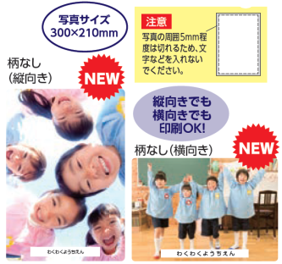
②名入希望選択 【必須】右側にある丸をご使用ください。
商品本体下部へ名入れ |  |  | 要 ・ 不要

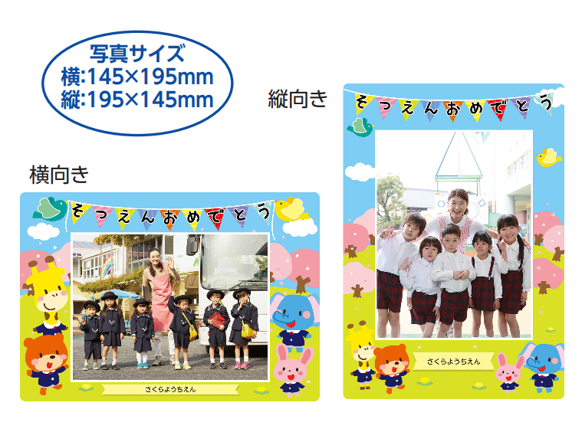
③名入れパターン選択 ※②の選択で「要」を選択されたお客様のみご記入ください
要の場合は下記7パターンよりお選びください。希望番号の左欄に「〇」ご記入願います。
 | ①○○ほいくえん |  | ②○○保育園
 | ③○○ようちえん |  | ④○○幼稚園
 | ⑤○○ヨウチエン |  | ⑥○○こども園
 | ⑦その他 (※1) | ※1:学校・園名のみ(その他名入れは承りません)

④名入れ内容記入 ※②の選択で「要」を選択されたお客様のみご記入ください
名入れ園名

恐れ入りますが見やすい文字でのご記入にご協力をお願いします。
例 ) | あーてっくようちえん

【注意事項】
・書体はお選び頂けません。ゴシック体のみとなります。
・尚、印刷文字は黒1色のみとなります。
・文字数の制限はございませんが、10文字以上の場合改行または文字サイズを縮小する可能性がございます。
(ご要望がありましたら下記欄にご記入ください。ご指定が無い場合、弊社の方でバランスを見て作成させていただきます。）
・柄のデザインの変更はできません。
・名入れする文字の位置の変更もできません。
ご記入漏れが無いか再度チェックお願い致します。

★その他備考（ご指定やご希望があればご記入ください）

▼納期について
原稿の到着後、4営業日後の出荷です。（校正確認はありません）

▼《販売店様ご記入欄》
御社ID
御社名 |  |  |  | 御中
ご担当者様名 |  |  |  | 様
データ入稿方法 | メールに添付 ・ 現物発送 ・ その他（ ）
 |  | <20250418改定書式>

〇

